Graphique 1
Graphique 1 : Dons des entreprises et des particuliers entre 2011 et 2021, en milliards d’euros

Lecture : En 2021, les foyers fiscaux ont déclaré près de 3,5 milliards d’euros de dons et les entreprises plus de 2,5 milliards d’euros de dons.
Champ : Ensemble des entreprises et des foyers fiscaux.
Source : Déclarations d’impôt sur les revenus et sur la fortune 2011 à 2021, Mouvements sur créances 2011 à 2021, DGFiP.

Année | Dons entreprises | Dons particuliers
2011 | 1.15 | 2.14
2012 | 1.14 | 2.18
2013 | 1.24 | 2.55
2014 | 1.44 | 2.76
2015 | 1.56 | 2.86
2016 | 1.78 | 2.91
2017 | 1.96 | 2.85
2018 | 2.10 | 3.01
2019 | 2.26 | 2.93
2020 | 2.69 | 3.19
2021 | 2.61 | 3.26

Graphique 2
Graphique 2 : Effectifs de donateurs particuliers et entreprises entre 2011 et 2021
 | Donateurs particuliers IR (axe de gauche) | Donateurs particuliers ISF/IFI (axe de droite) | Donateurs entreprises IS (axe de droite) | Donateurs particuliers ISF/IFI (axe de droite)
2011 | 5.1 | 26.7 | 33.9
2012 | 5.0 | 32.0 | 39.7
2013 | 5.7 | 37.7 | 45.9
2014 | 5.7 | 43.0 | 59.9
2015 | 5.8 | 49.5 | 61.4
2016 | 5.6 | 51.5 | 73.9
2017 | 5.5 |  | 84.8 | 20.2
2018 | 5.2 |  | 95.4 | 25.0
2019 | 5.0 |  | 108.1 | 26.8
2020 | 5.2 |  | 104.1 | 28.9
2021 | 5.4 |  | 109.3 | 31.1

Note : Les donateurs exerçant des professions non salariées et soumis à l’impôt sur le revenu sont comptabilisés comme donateurs à l’IR.
Lecture : En 2021, 5,2 millions de foyers fiscaux et plus de 109 000 entreprises ont déclaré des dons.
Champ : Ensemble des entreprises et des foyers fiscaux.
Source : Déclarations d’impôt sur les revenus et sur la fortune 2011 à 2021, Mouvements sur créances 2011 à 2021, DGFiP.

Année | Donateurs particuliers IR (axe de gauche) | Donateurs particuliers ISF/IFI (axe de droite) |  | Donateurs entreprises IS (axe de droite)
2011 | 5.1 | 26.7 |  | 33.9
2012 | 5.0 | 32.0 |  | 39.7
2013 | 5.7 | 37.7 |  | 45.9
2014 | 5.7 | 43.0 |  | 59.9
2015 | 5.8 | 49.5 |  | 61.4
2016 | 5.6 | 51.5 |  | 73.9
2017 | 5.5 |  | 20.2 | 84.8
2018 | 5.2 |  | 25.0 | 95.4
2019 | 5.0 |  | 26.8 | 108.1
2020 | 5.2 |  | 28.9 | 104.1
2021 | 5.4 |  | 31.1 | 109.3

Graphique 3
Graphique 3 : Répartition des dons déclarés par les particuliers entre 2011 et 2021

Note : Les dons aux partis politiques en 2011 et 2012 et les dons aux associations cultuelles avant 2021 sont comptabilisés avec les dons aux organismes d’intérêt général.
Lecture : En 2011, 76 % des dons déclarés par les foyers fiscaux le sont à l’impôt sur le revenu et en faveur d’organismes d’intérêt général ou de candidats aux élections.
Champ : Ensemble des foyers fiscaux.
Source : Déclarations d’impôt sur les revenus et sur la fortune (immobilière) 2011 à 2021, DGFiP.

Année | Dons IR : personnes en difficulté | Dons IR : intérêt général, élections | Dons IR : partis politiques | Dons IR : associations cultuelles | Dons ISF/IFI
2011 | 19% | 76% | - | - | 5%
2012 | 17% | 76% | - | - | 7%
2013 | 17% | 71% | 5% | - | 7%
2014 | 15% | 74% | 4% | - | 8%
2015 | 16% | 72% | 3% | - | 9%
2016 | 15% | 73% | 3% | - | 9%
2017 | 16% | 77% | 3% | - | 4%
2018 | 15% | 78% | 2% | - | 5%
2019 | 16% | 77% | 2% | - | 5%
2020 | 20% | 73% | 2% | - | 5%
2021 | 20% | 68% | 2% | 4% | 6%

Graphique 4
Graphique 4 : Dons moyens et taux de recours aux dons par déciles de revenu fiscal de référence (RFR) par part, en 2021

Lecture : En 2021, 1 % des 10 % des foyers les plus modestes a recours aux dons et déclare en moyenne plus de 400 euros de dons.
Champ : Ensemble des foyers fiscaux.
Source : Déclarations d’impôt sur les revenus 2021, DGFiP.

Décile de RFR par part | Part de donateurs | Dons moyens IR
1 | 1% | 445
2 | 2% | 337
3 | 4% | 289
4 | 6% | 283
5 | 8% | 296
6 | 11% | 322
7 | 16% | 359
8 | 20% | 413
9 | 26% | 507
10 | 35% | 1107

Graphique 5
Graphique 5 : Montant moyen des dons IR et répartition du nombre d’années de don entre 2011 et 2021

Lecture : Les foyers fiscaux déclarant systématiquement des dons à l’IR chaque année de 2011 à 2021 représentent 9 % de l’ensemble des foyers donateurs sur cette période et donnent en moyenne 834 euros chaque année.
Champ : Foyers fiscaux donateurs.
Source : Déclarations d’impôt sur les revenus 2011 à 2021, DGFiP.

Nombre d'années de dons | Répartition des recours aux dons IR (axe de droite | Dons moyens IR (axe de gauche)
1 | 29% | 265
2 | 14% | 271
3 | 10% | 296
4 | 7% | 341
5 | 6% | 341
6 | 5% | 359
7 | 5% | 383
8 | 4% | 413
9 | 4% | 477
10 | 5% | 550
11 | 9% | 834

Graphique 6
Graphique 6 : Dons des entreprises par taille d’entreprise entre 2015 et 2021, en euros

Lecture : En 2021, les grandes entreprises ont déclaré près de 1,3 milliard d’euros de dons.
Champ : Ensemble des entreprises.
Source : Mouvements sur créances 2015 à 2021, DGFiP.

 | Année | GE | ETI | PME | TPE
 | 2015 | 893 | 330 | 282 | 59
 | 2016 | 1022 | 351 | 339 | 71
 | 2017 | 1082 | 419 | 379 | 81
 | 2018 | 1127 | 448 | 429 | 90
 | 2019 | 1187 | 471 | 481 | 118
 | 2020 | 1491 | 568 | 489 | 144
 | 2021 | 1269 | 609 | 559 | 176

Graphique 7
Graphique 7 : Répartition des dons des entreprises par forme juridique et domaine d’activité des bénéficiaires, en 2020

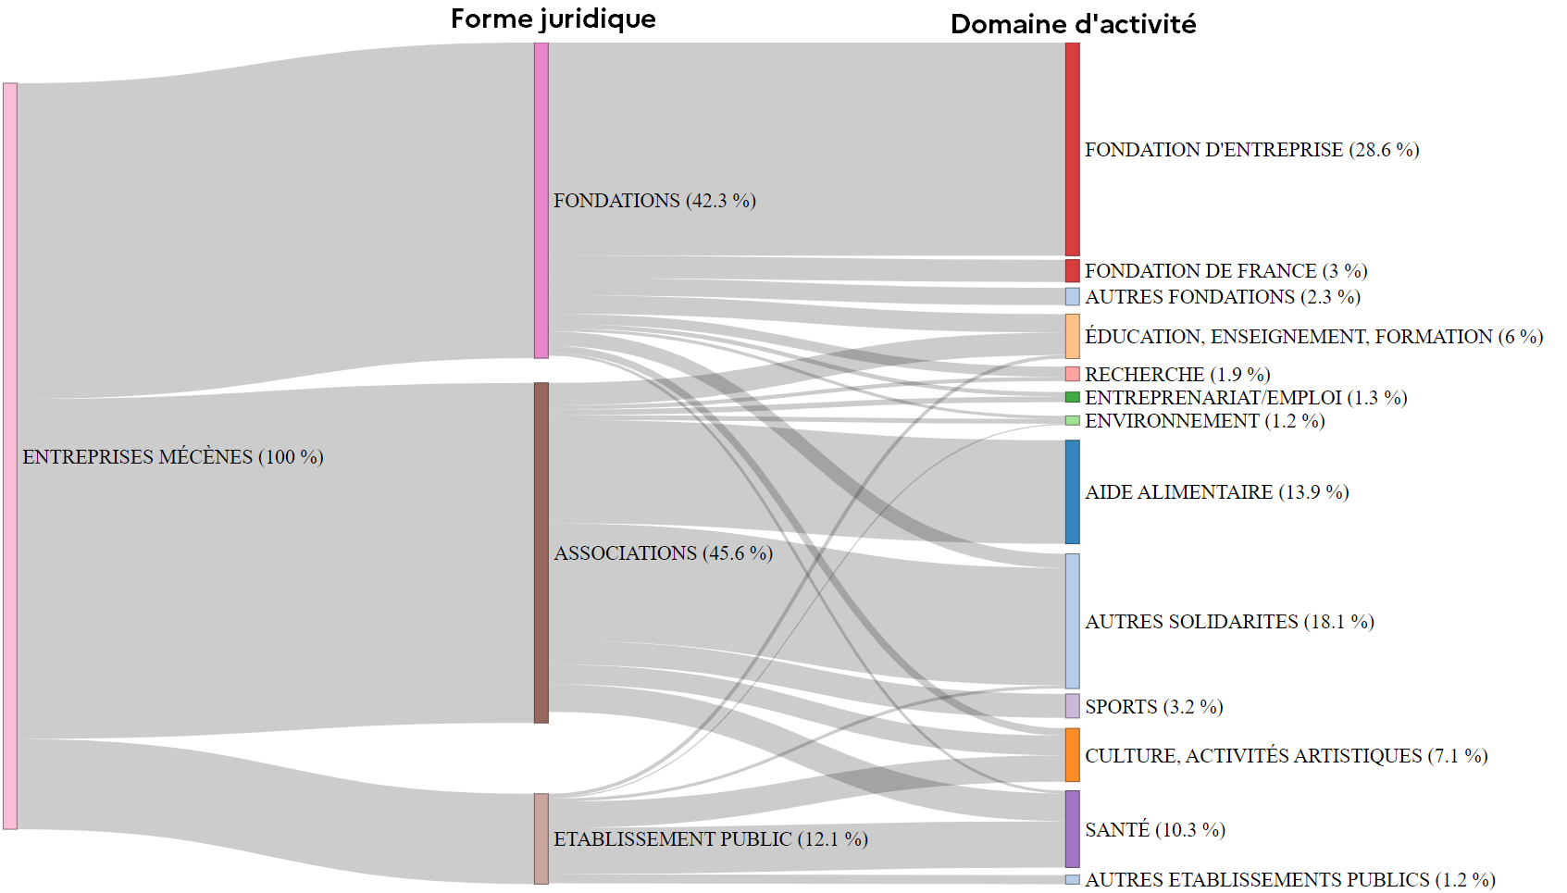

Note : Seuls les flux supérieurs à 2,5 millions d’euros sont représentés ici.
Lecture : En 2020, les fondations d’entreprises ont été destinataires de 28,6 % des dons des entreprises mécènes.
Champ : Associations bénéficiaires catégorisées, soit 68 % des dons.
Source : Déclaration 2069-RCI 2020, JOAFE, Sirus, DGFiP.

Graphique 8
Graphique 8 : Répartition des dons selon la catégorie d’entreprise des donateurs et le domaine d’activité des bénéficiaires en 2020
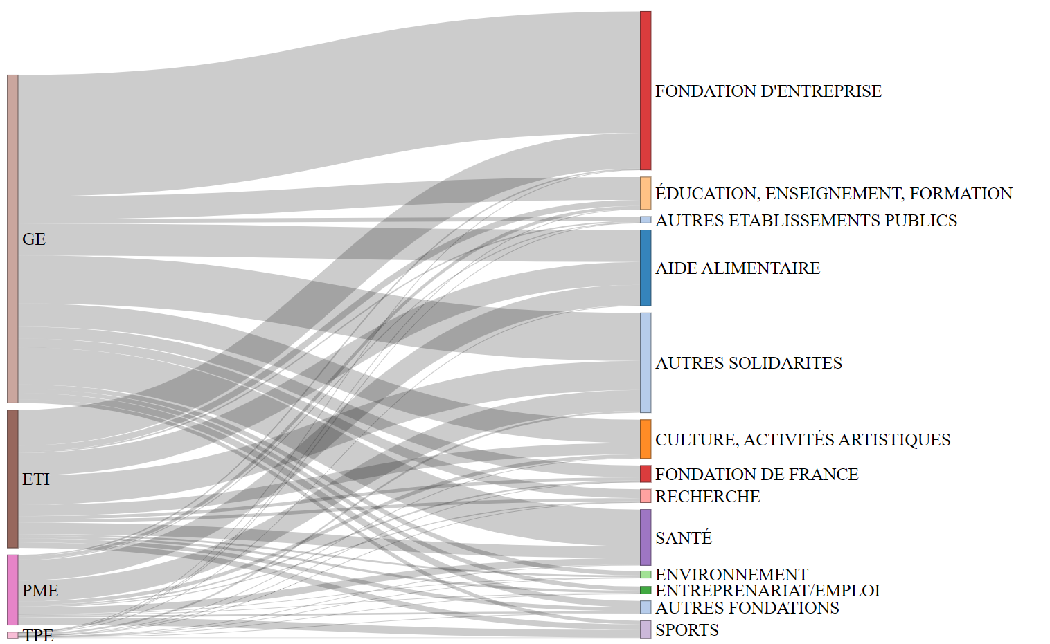

Note : Grandes entreprises (GE) ; Entreprises à taille intermédiaire (ETI) ; Petites et moyennes entreprises (PME) ; Très petites entreprises (TPE)
Lecture : En 2020, les trois quarts des dons des fondations d’entreprises proviennent des grandes entreprises.
Champ : Associations bénéficiaires catégorisées, soit 68 % des dons.
Source : Déclaration 2069-RCI 2020, JOAFE, Sirus, DGFiP.

Graphique 9
Graphique 9 : Répartition des montants dons des cinq secteurs d’activité les plus donateurs selon le domaine d’activité des associations bénéficiaires, en 2020
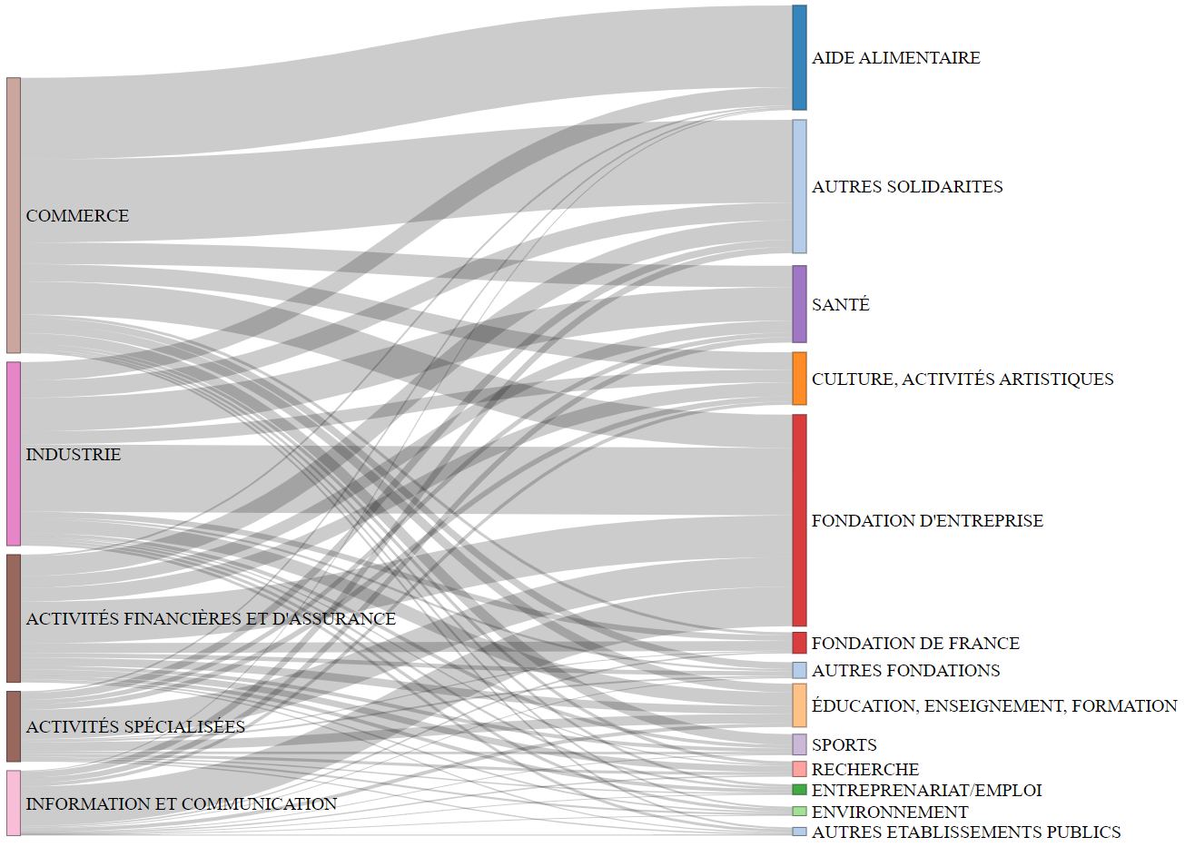

Note : Les flux des 5 secteurs d’activité les plus donateurs aux organismes bénéficiaires catégorisés représentent 1,7 milliard d’euros de dons. Les autres secteurs d’activités non-représentés, comme la construction
ou les activités immobilières, ne représentent que 0,1 milliard d’euros de dons catégorisés car ils ont donné en moyenne moins de 10 000 euros, donc les détails de leurs dons sont rarement déclarés dans les 2069-RCI.
Lecture : En 2020, la grande majorité des dons perçus par les organismes d’aide alimentaire provient du commerce et de l’industrie.
Champ : Cinq secteurs d’activité les plus donateurs et associations bénéficiaires catégorisées, soit 64 % des dons.
Source : Déclaration 2069-RCI 2020, JOAFE, Sirus, DGFiP.

